I. Část 1a
I. Část 1a
Organizační struktura povinné osoby

Organizační struktura povinné osoby |  | Vyhláška č.163/2014 Sb., příloha 10

Informace platné k datu: | (31/12/2020)
Počet obchodních míst | 2 | Bod 1 písm. h)
Počet pracovníků (přepočtený stav) | 50.3
Organizační struktura povinné osoby (znázorní se níže)
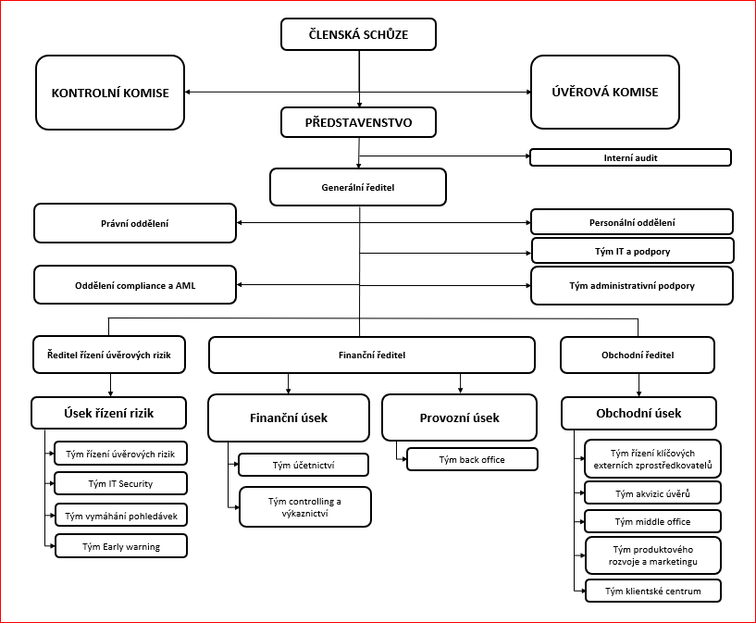

I. Část 3a
I. Část 3a
Grafické znázornění konsolidačního celku, jehož členem je povinná osoba, z hlediska vlastnického uspořádání

Grafické údaje o struktuře konsolidačního celku, jehož je povinná osoba součástí |  | Vyhláška č.163/2014 Sb., příloha 10

Informace platné k datu: | (31/12/2020)
Grafické znázornění konsolidačního celku, jehož členem je povinná osoba, z hlediska vlastnického uspořádání s vyznačením osob, které jsou zahrnuty do obezřetnostní konsolidace, a uvedením důvodu pro nezahrnutí do obezřetnostní konsolidace u ostatních osob |  | Bod 3 písm. c)
U daného subjektu stačí uvést příslušné číslo odůvodnění:
1 - není institucí, finanční institucí, podnikem pomocných služeb nebo společností spravující aktiva podle článku 18 odst. 8 nařízení č. 575/2013/EU
2 - nezahrnutí subjektu z důvodu jeho velikosti, tj. subjekt splňuje podmínky podle článku 19 odst. 1 nařízení č. 575/2013/EU
3 - subjekt není zahrnut z důvodů uvedených v článku 19 odst. 2 písm. a) nařízení č. 575/2013/EU
4 - subjekt není zahrnut z důvodů uvedených v článku 19 odst. 2 písm. b) nařízení č. 575/2013/EU
5 - subjekt není zahrnut z důvodů uvedených v článku 19 odst. 2 písm. c) nařízení č. 575/2013/EU
